3. Expert PRP seulement
À l'usage du Champion PRP ou du Centre d'expertise en PRP
Questionnaire préliminaire à l'EFVP révisé par : | Centre d'expertise en PRP

Indiquez le résultat du questionnaire préliminaire à l'EFVP
Les risques PRP associés à l'initiative étudiée sont acceptables (faibles ou très faibles). Aucune analyse additionnelle en matière de PRP n'est requise.
Les risques PRP associés à l'initiative étudiée sont considérables (modérés, élevés, ou très élevés). Cette initiative devra entreprendre une:
Évaluation des facteurs relatifs à la vie privée (EFVP) simplifiée, car les risques PRP identifiés sont modérés ou élevés.
Évaluation des facteurs relatifs à la vie privée (EFVP) complète, car les risques PRP identifiés sont très élevés.
Le résultat énoncé ci-dessus se base sur l'analyse des risques PRP suivante à la lumière des réponses reçues à la feuille «2. Questionnaire pré-EFVP» (veuillez consulter la feuille «4. Critères d'analyse de risque» pour plus de détails):

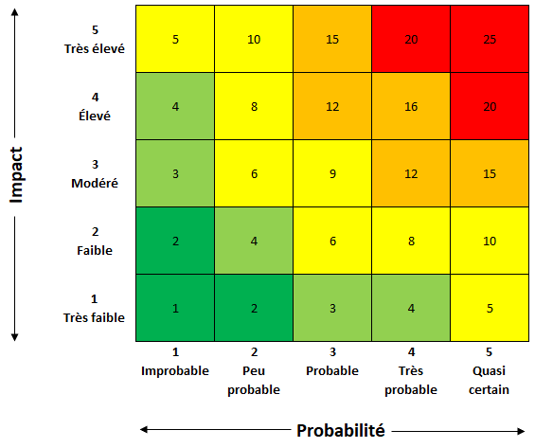

Nom de l'expert en PRP : |  | Date de décision:

